BENS MÓVEIS
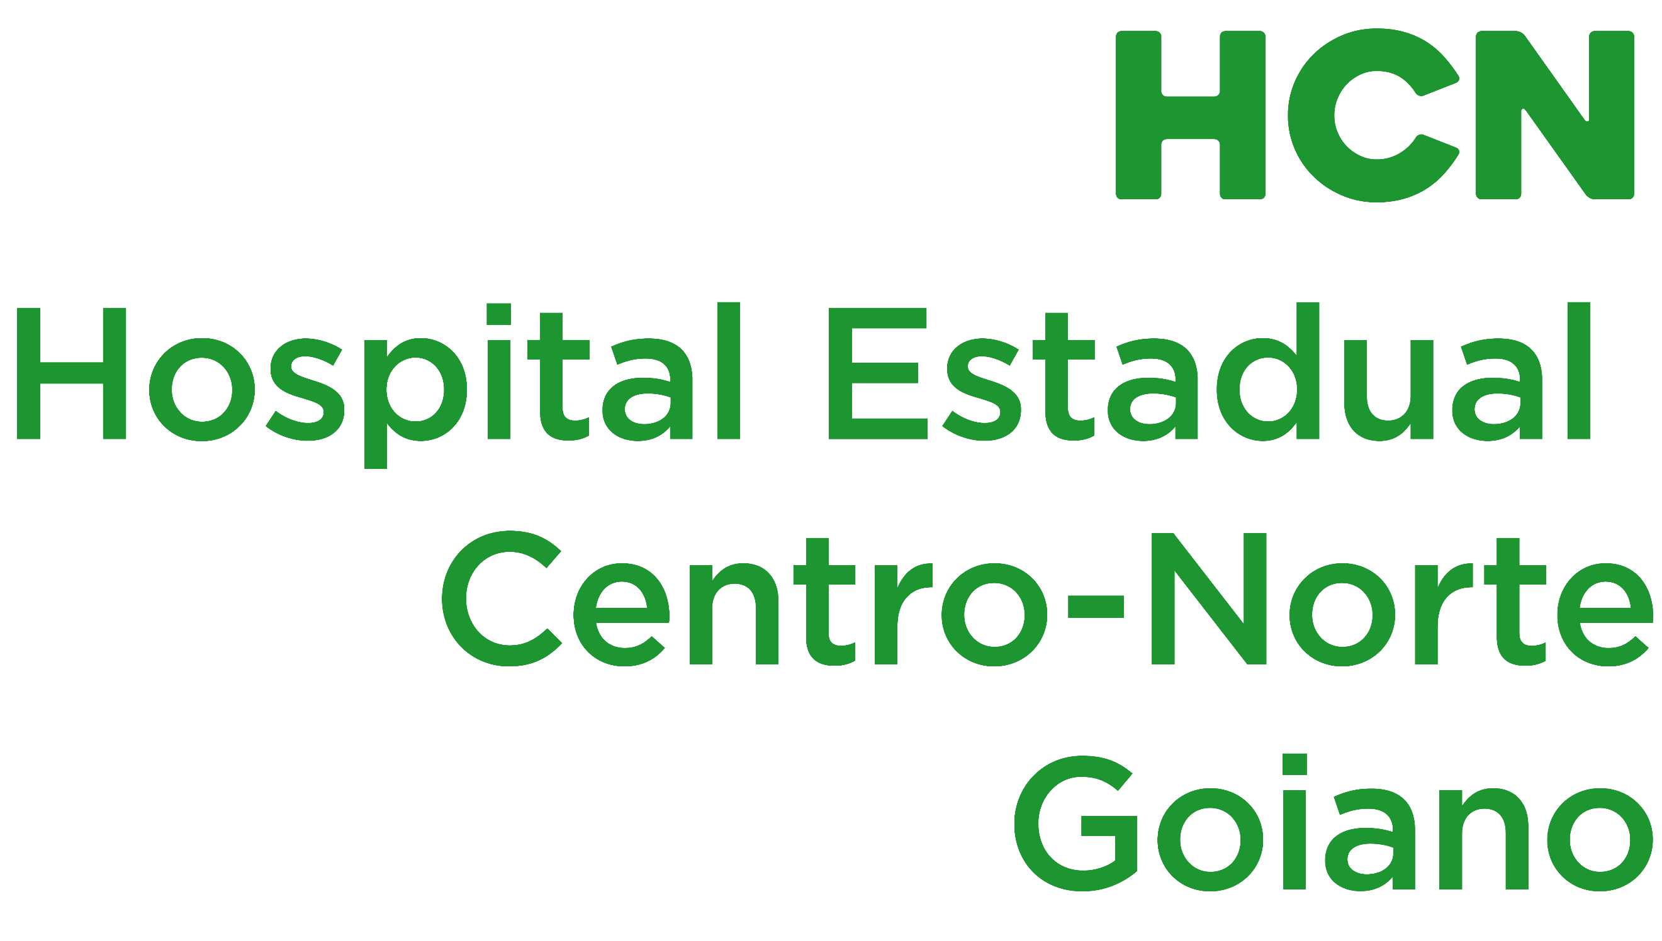
RELAÇÃO MENSAL DE BENS ADQUIRIDOS EM DEZEMBRO – 2025
Contrato de Gestão - Fundamento legal (Art. 7º, VI da Lei Federal n° 12.527/2011, Art. 6º, §1º, X da Lei Estadual nº 18.025/2013, Art. 16, Art. 25, XXI do Decreto nº 10.356/2023, Art. 11, VI alínea “a” da Resolução Normativa nº 4/2025 TCE-GO e o 1.3, 1.3.9, “i” do Anexo IV, cláusula terceira 3.1.4, 3.1.5, 3.1.7, 3.1.8, cláusula quarta 4.5, cláusula décima quinta 15.2, cláusula 16.1, item 1.9 do Anexo II da Minuta Padrão dos termos de colaboração - PGE).
GRUPO | PATRIMÔNIO | ESPECIFICAÇÃO | QUANTIDADE | MARCA | ESTADO CONSERVAÇÃO | LOCALIZAÇÃO DO BEM | Nº SÉRIE | NOTA FISCAL | DATA AQUISIÇÃO | VALOR AQUISIÇÃO R$
EQUIPAMENTOS DE PROC DE DADOS | T-SWITCH 01 | SWITCH 48 PORTAS | 1 | UBIQUITI | NOVO | TECNOLOGIA | N/C | 1134 | 2025-11-24 | R$ 9,248.05
EQUIPAMENTOS DE PROC DE DADOS | T-SWITCH 02 | SWITCH 48 PORTAS | 1 | UBIQUITI | NOVO | TECNOLOGIA | N/C | 1134 | 2025-11-24 | R$ 9,248.05
EQUIPAMENTOS DE PROC DE DADOS | T-SWITCH 03 | SWITCH 48 PORTAS | 1 | UBIQUITI | NOVO | TECNOLOGIA | N/C | 1134 | 2025-11-24 | R$ 9,248.05
EQUIPAMENTOS DE PROC DE DADOS | T-SWITCH 04 | SWITCH 48 PORTAS | 1 | UBIQUITI | NOVO | TECNOLOGIA | N/C | 1134 | 2025-11-24 | R$ 9,248.05
EQUIPAMENTOS DE PROC DE DADOS | T-SWITCH 05 | SWITCH 48 PORTAS | 1 | UBIQUITI | NOVO | TECNOLOGIA | N/C | 1134 | 2025-11-24 | R$ 9,248.05
EQUIPAMENTOS DE PROC DE DADOS | T-SWITCH 06 | SWITCH 48 PORTAS | 1 | UBIQUITI | NOVO | TECNOLOGIA | N/C | 1134 | 2025-11-24 | R$ 9,248.05
EQUIPAMENTOS DE PROC DE DADOS | T-SWITCH 07 | SWITCH 48 PORTAS | 1 | UBIQUITI | NOVO | TECNOLOGIA | N/C | 1134 | 2025-11-24 | R$ 9,248.05
EQUIPAMENTOS DE PROC DE DADOS | T-SWITCH 08 | SWITCH 48 PORTAS | 1 | UBIQUITI | NOVO | TECNOLOGIA | N/C | 1134 | 2025-11-24 | R$ 9,248.05
EQUIPAMENTOS DE PROC DE DADOS | T-SWITCH 09 | SWITCH 48 PORTAS | 1 | UBIQUITI | NOVO | TECNOLOGIA | N/C | 1134 | 2025-11-24 | R$ 9,248.05
EQUIPAMENTOS DE PROC DE DADOS | T-SWITCH 10 | SWITCH 48 PORTAS | 1 | UBIQUITI | NOVO | TECNOLOGIA | N/C | 1134 | 2025-11-24 | R$ 9,248.05
EQUIPAMENTOS DE PROC DE DADOS | T-SWITCH 11 | SWITCH 48 PORTAS | 1 | UBIQUITI | NOVO | TECNOLOGIA | N/C | 1134 | 2025-11-24 | R$ 9,248.05
EQUIPAMENTOS DE PROC DE DADOS | T-SWITCH 12 | SWITCH 48 PORTAS | 1 | UBIQUITI | NOVO | TECNOLOGIA | N/C | 1134 | 2025-11-24 | R$ 9,248.05
EQUIPAMENTOS DE PROC DE DADOS | T-SWITCH 13 | SWITCH 48 PORTAS | 1 | UBIQUITI | NOVO | TECNOLOGIA | N/C | 1134 | 2025-11-24 | R$ 9,248.05
EQUIPAMENTOS DE PROC DE DADOS | T-SWITCH 033 | SWITCH 48 PORTAS | 1 | UBIQUITI | NOVO | TECNOLOGIA | N/C | 1134 | 2025-11-24 | R$ 9,248.05
EQUIPAMENTOS DE PROC DE DADOS | T-SWITCH 034 | SWITCH 48 PORTAS | 1 | UBIQUITI | NOVO | TECNOLOGIA | N/C | 1134 | 2025-11-24 | R$ 9,248.05
EQUIPAMENTOS DE PROC DE DADOS | T-SWITCH 035 | SWITCH 48 PORTAS | 1 | UBIQUITI | NOVO | TECNOLOGIA | N/C | 1134 | 2025-11-24 | R$ 9,248.05
EQUIPAMENTOS DE PROC DE DADOS | T-SWITCH 036 | SWITCH 48 PORTAS | 1 | UBIQUITI | NOVO | TECNOLOGIA | N/C | 1134 | 2025-11-24 | R$ 9,248.05
EQUIPAMENTOS DE PROC DE DADOS | T-SWITCH 037 | SWITCH 48 PORTAS | 1 | UBIQUITI | NOVO | TECNOLOGIA | N/C | 1134 | 2025-11-24 | R$ 9,248.05
EQUIPAMENTOS DE PROC DE DADOS | T-SWITCH 038 | SWITCH 48 PORTAS | 1 | UBIQUITI | NOVO | TECNOLOGIA | N/C | 1134 | 2025-11-24 | R$ 9,248.05
EQUIPAMENTOS DE PROC DE DADOS | T-SWITCH 039 | SWITCH 48 PORTAS | 1 | UBIQUITI | NOVO | TECNOLOGIA | N/C | 1134 | 2025-11-24 | R$ 9,248.05
EQUIPAMENTOS DE PROC DE DADOS | T-SWITCH 040 | SWITCH 48 PORTAS | 1 | UBIQUITI | NOVO | TECNOLOGIA | N/C | 1134 | 2025-11-24 | R$ 9,248.05
EQUIPAMENTOS DE PROC DE DADOS | T-SWITCH 041 | SWITCH 48 PORTAS | 1 | UBIQUITI | NOVO | TECNOLOGIA | N/C | 1134 | 2025-11-24 | R$ 9,248.05
EQUIPAMENTOS DE PROC DE DADOS | T-SWITCH 042 | SWITCH 48 PORTAS | 1 | UBIQUITI | NOVO | TECNOLOGIA | N/C | 1134 | 2025-11-24 | R$ 9,248.05
EQUIPAMENTOS DE PROC DE DADOS | T-SWITCH 043 | SWITCH 48 PORTAS | 1 | UBIQUITI | NOVO | TECNOLOGIA | N/C | 1134 | 2025-11-24 | R$ 9,248.05
EQUIPAMENTOS DE PROC DE DADOS | T-SWITCH 044 | SWITCH 48 PORTAS | 1 | UBIQUITI | NOVO | TECNOLOGIA | N/C | 1134 | 2025-11-24 | R$ 9,248.05
EQUIPAMENTOS DE PROC DE DADOS | T-SWITCH 045 | SWITCH 48 PORTAS | 1 | UBIQUITI | NOVO | TECNOLOGIA | N/C | 1134 | 2025-11-24 | R$ 9,248.05
EQUIPAMENTOS DE PROC DE DADOS | T-SWITCH 046 | SWITCH 48 PORTAS | 1 | UBIQUITI | NOVO | TECNOLOGIA | N/C | 1134 | 2025-11-24 | R$ 9,248.05
EQUIPAMENTOS DE PROC DE DADOS | T-SWITCH 047 | SWITCH 48 PORTAS | 1 | UBIQUITI | NOVO | TECNOLOGIA | N/C | 1134 | 2025-11-24 | R$ 9,248.05
EQUIPAMENTOS DE PROC DE DADOS | T-SWITCH 048 | SWITCH 48 PORTAS | 1 | UBIQUITI | NOVO | TECNOLOGIA | N/C | 1134 | 2025-11-24 | R$ 9,248.05
EQUIPAMENTOS DE PROC DE DADOS | T-SWITCH 049 | SWITCH 48 PORTAS | 1 | UBIQUITI | NOVO | TECNOLOGIA | N/C | 1134 | 2025-11-24 | R$ 9,248.05
EQUIPAMENTOS DE PROC DE DADOS | T-SWITCH 050 | SWITCH 48 PORTAS | 1 | UBIQUITI | NOVO | TECNOLOGIA | N/C | 1134 | 2025-11-24 | R$ 9,248.05
EQUIPAMENTOS DE PROC DE DADOS | T-SWITCH 051 | SWITCH 48 PORTAS | 1 | UBIQUITI | NOVO | TECNOLOGIA | N/C | 1134 | 2025-11-24 | R$ 9,248.05
EQUIPAMENTOS DE PROC DE DADOS | T-SWITCH 052 | SWITCH 48 PORTAS | 1 | UBIQUITI | NOVO | TECNOLOGIA | N/C | 1134 | 2025-11-24 | R$ 9,248.05
EQUIPAMENTOS DE PROC DE DADOS | T-SWITCH 053 | SWITCH 48 PORTAS | 1 | UBIQUITI | NOVO | TECNOLOGIA | N/C | 1134 | 2025-11-24 | R$ 9,248.05
EQUIPAMENTOS DE PROC DE DADOS | T-SWITCH 054 | SWITCH 48 PORTAS | 1 | UBIQUITI | NOVO | TECNOLOGIA | N/C | 1134 | 2025-11-24 | R$ 9,248.05
EQUIPAMENTOS DE PROC DE DADOS | T-SWITCH 055 | SWITCH 48 PORTAS | 1 | UBIQUITI | NOVO | TECNOLOGIA | N/C | 1134 | 2025-11-24 | R$ 9,248.05
EQUIPAMENTOS DE PROC DE DADOS | T-SWITCH 056 | SWITCH 48 PORTAS | 1 | UBIQUITI | NOVO | TECNOLOGIA | N/C | 1134 | 2025-11-24 | R$ 9,248.05
EQUIPAMENTOS DE PROC DE DADOS | T-SWITCH 057 | SWITCH 48 PORTAS | 1 | UBIQUITI | NOVO | TECNOLOGIA | N/C | 1134 | 2025-11-24 | R$ 9,248.05
EQUIPAMENTOS DE PROC DE DADOS | T-SWITCH 058 | SWITCH 48 PORTAS | 1 | UBIQUITI | NOVO | TECNOLOGIA | N/C | 1134 | 2025-11-24 | R$ 9,248.05
EQUIPAMENTOS DE PROC DE DADOS | T-SWITCH 059 | SWITCH 48 PORTAS | 1 | UBIQUITI | NOVO | TECNOLOGIA | N/C | 1134 | 2025-11-24 | R$ 9,248.05
EQUIPAMENTOS DE PROC DE DADOS | T-SWITCH 060 | SWITCH 48 PORTAS | 1 | UBIQUITI | NOVO | TECNOLOGIA | N/C | 1134 | 2025-11-24 | R$ 9,248.05
EQUIPAMENTOS DE PROC DE DADOS | T-SWITCH 061 | SWITCH 48 PORTAS | 1 | UBIQUITI | NOVO | TECNOLOGIA | N/C | 1134 | 2025-11-24 | R$ 9,248.05
EQUIPAMENTOS DE PROC DE DADOS | T-SWITCH 062 | SWITCH 48 PORTAS | 1 | UBIQUITI | NOVO | TECNOLOGIA | N/C | 1134 | 2025-11-24 | R$ 9,248.05
EQUIPAMENTOS DE PROC DE DADOS | T-SWITCH 063 | SWITCH 48 PORTAS | 1 | UBIQUITI | NOVO | TECNOLOGIA | N/C | 1134 | 2025-11-24 | R$ 9,248.05
EQUIPAMENTOS DE PROC DE DADOS | T-SWITCH 064 | SWITCH 48 PORTAS | 1 | UBIQUITI | NOVO | TECNOLOGIA | N/C | 1134 | 2025-11-24 | R$ 9,248.05
EQUIPAMENTOS DE PROC DE DADOS | T-SWITCH 065 | SWITCH 48 PORTAS | 1 | UBIQUITI | NOVO | TECNOLOGIA | N/C | 1134 | 2025-11-24 | R$ 9,248.05
 |  |  | 46 |  |  |  |  |  | TOTAL | R$ 425,410.30
HISTÓRICO DE BENS ADQUIRIDOS DE 21/01/2022 A 30/11/2025
Contrato de Gestão - Fundamento legal (Art. 7º, VI da Lei Federal n° 12.527/2011, Art. 6º, §1º, X da Lei Estadual nº 18.025/2013, Art. 16, Art. 25, XXI do Decreto nº 10.356/2023, Art. 11, VI alínea “a” da Resolução Normativa nº 4/2025 TCE-GO e o 1.3, 1.3.9, “i” do Anexo IV, cláusula terceira 3.1.4, 3.1.5, 3.1.7, 3.1.8, cláusula quarta 4.5, cláusula décima quinta 15.2, cláusula 16.1, item 1.9 do Anexo II da Minuta Padrão dos termos de colaboração - PGE).
...

